Баг-репорты (функциональное тес
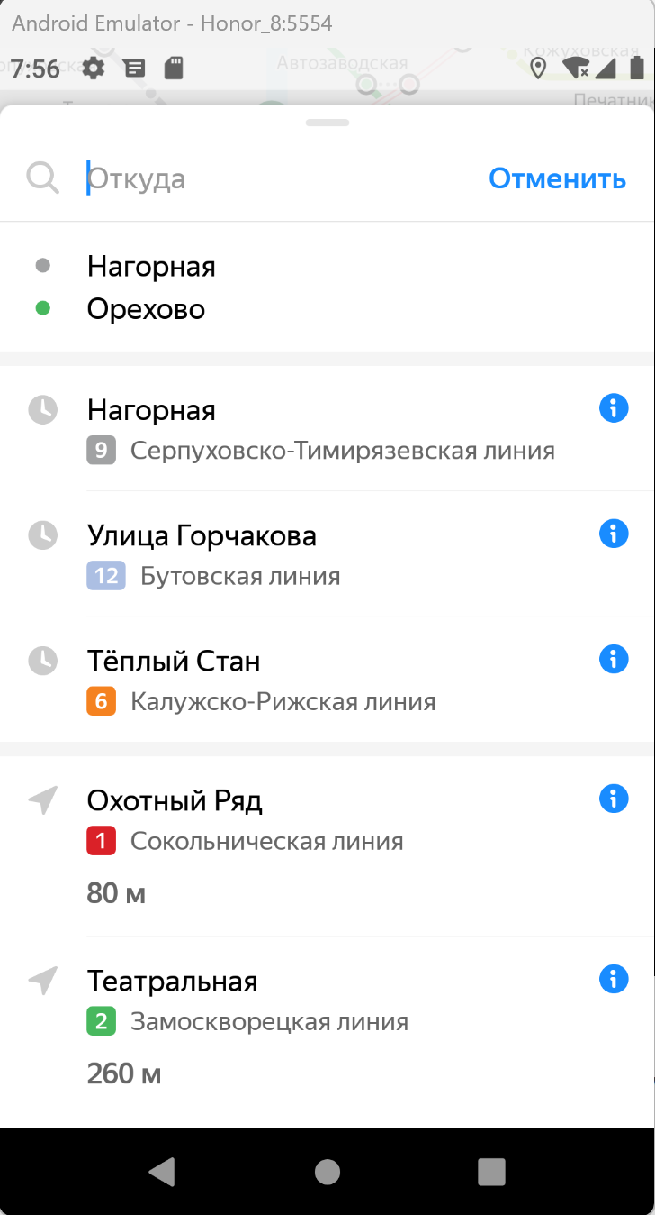
ID | Название БР | Приоритет | Статус | Предусловия | Шаги воспроизведения | Ожидаемый результат | Фактический результат | Окружение | Примечания
Ф1 | При выборе станции, которая не была выбрана ранее, карточка станции не всплывает, станция встает в поле "Откуда" в окне изменения маршрута | Стандартный | Открыт | 1. Открыть приложение Яндекс Метро 2. В настройках выбрать функцию "Выбирать станции касанием" | 1. Нажать тапом на станцию Спортивная. Ранее эта станция не должна была быть выбрана | При выборе станция выделяется, всплывает ее карточка | При выборе станция выделяется, ее карточка не выспылвает, станция встает в поле "Откуда" в окне изменения маршрута | Honor 8, ОС Android 9.0 Pie 1080×1920 Диагогаль 5,5 эмулятор Версия приложения 3.6 | скрин ошибки | 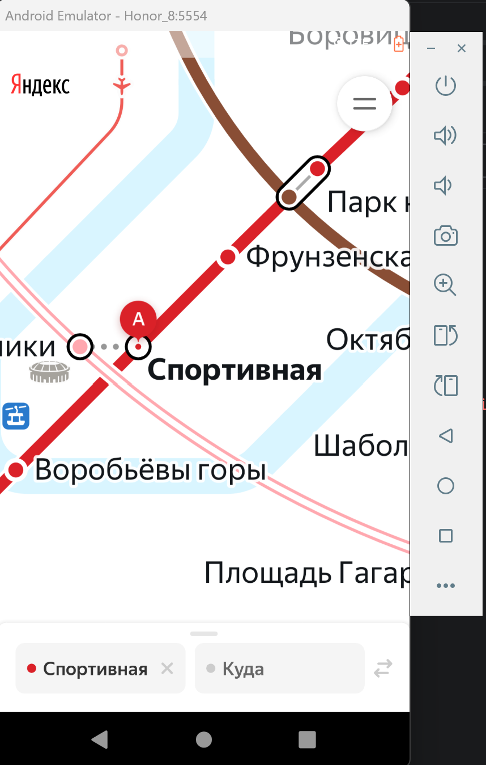
Ф2 | При выборе станции, которая была выбрана ранее, ее карточка не всплывает, станция встает в поле "Откуда" в окне изменения маршрута | Стандартный | Открыт | 1. Открыть приложение Яндекс Метро 2. В настройках выбрать функцию "Выбирать станции касанием" | 1. Нажать тапом на станцию Спортивная. Ранее эта станция уже должна была быть выбрана | При выборе станции всплывает ее карточка | При выборе станции она встает в поле "Откуда" в окне изменения маршрута | Honor 8, ОС Android 9.0 Pie 1080×1920 Диагогаль 5,5 эмулятор Версия приложения 3.6 |  |  | 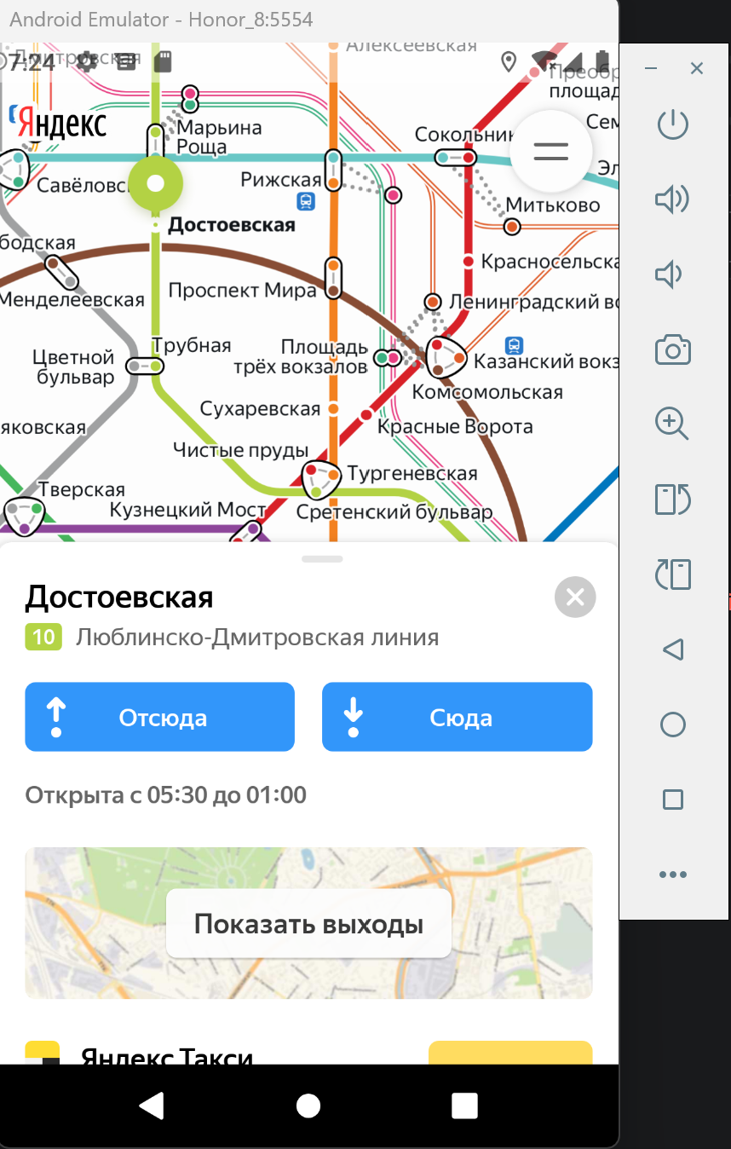
Ф3 | При выборе станции, которая была выбрана ранее, происходит выделение станции на карте и всплывает карточка станции | Стандартный | Открыт | 1. Открыть приложение Яндекс Метро 2. В настройках отключить функцию "Выбирать станции касанием" | 1. Нажать тапом на станцию Достоевская. Ранее эта станция уже должна была быть выбрана | При выборе станции всплывает ее карточка | При выборе станции она выделяется на карте, всплывает карточка станции | Honor 8, ОС Android 9.0 Pie 1080×1920 Диагогаль 5,5 эмулятор Версия приложения 3.6 | скрин ошибки
Ф4 | Новая станция не отображается в списке историй, если выбрать больше трёх станций | Стандартный | Открыт | 1. Открыть приложение Яндекс Метро | 1. Ввести в поле "Откуда" станцию Нагорная. 2. Ввести в поле "Куда" станцию Улица Горчакова 3. Ввести в поле "Куда" новую станцию Тёплый стан 4. Ввести в поле "Куда" новую станцию Орехово | В списке истории отобразилась последней станция Орехово | В списке истории отобразилась последней станция Тёплый стан, станции Орехово нет в списке | Honor 8, ОС Android 9.0 Pie 1080×1920 Диагогаль 5,5 эмулятор Версия приложения 3.6 | скрин ошибки | видео | Новая станция не отображается в списке историй, если выбрать больше трёх станций.mp4
Ф5 | Карточка станции в свернутом положении при переходе из портретной ориентации в альбомную и обратно разворачивается до среднего положения | Стандартный | Открыт | 1. Открыть приложение Яндекс Метро | 1. Нажать лонг-тапом на станцию Охотный ряд 2. Померять ориентацию экрана на ландшафтную 3. Поменять ориентацию экрана на портретную | Карточка станции сохраняет своё положение при переходе из портретной ориентации в альбомную и обратно | Карточка станции при переходе из портретной ориентации в альбомную и обратно: разворачивается до среднего положения при переходе из портерной в ландшафтную ориентацию и сохраняет это положение при переходе обратно | Honor 8, ОС Android 9.0 Pie 1080×1920 Диагогаль 5,5 эмулятор Версия приложения 3.6
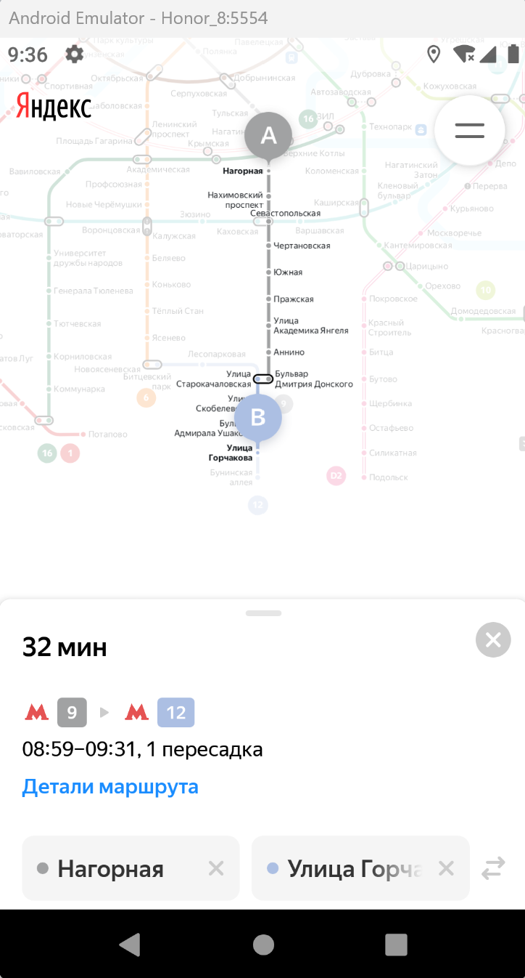
Ф6 | Карточка настроек не сохраняет своё положение при переходе из портретной ориентации в альбомную и обратно: возвращается к началу | Стандартный | Открыт | 1. Открыть приложение Яндекс Метро | 1. Нажать лонг-тапом на станцию Охотный ряд 2. Померять ориентацию экрана на ландшафтную 3. Поменять ориентацию экрана на портретную | Карточка настроек сохраняет своё положение при переходе из портретной ориентации в альбомную и обратно | Карточка настроек не сохраняет своё положение при переходе из портретной ориентации в альбомную и обратно: разворачивается до начального положения при переходе из портерной в ландшафтную ориентацию и сохраняет это положение при переходе обратно | Honor 8, ОС Android 9.0 Pie 1080×1920 Диагогаль 5,5 эмулятор Версия приложения 3.6
Ф7 | При выборе станции лонг-тапом карта смещается | Стандартный | Открыт | 1. Открыть приложение Яндекс Метро | 1. Лонг-тапом нажать на станцию Тульская | Cхема остаётся в том же положении, которое выбрал пользователь. | Схема смещается в сторону выбранной станции | Honor 8, ОС Android 9.0 Pie 1080×1920 Диагогаль 5,5 эмулятор Версия приложения 3.6 |  | видео: | Лонг_тап_баги.mp4
Ф8 | Уведомление об ошибке не появляется, приложение продолжает работать при переводе устройства в авиарежим. | Критический | Открыт | 1. Открыть приложение Яндекс Метро 2. В поле "Откуда" ввести станцию Рижская | 1. Перевести устройство в Авиарежим 2. Выбрать в поле "Куда" станцию Охотный ряд | Появляется уведомление об ошибке, приложение не работает | Приложение продолжает работать, уведомление об ошибке не отображается | Honor 8, ОС Android 9.0 Pie 1080×1920 Диагогаль 5,5 эмулятор Версия приложения 3.6
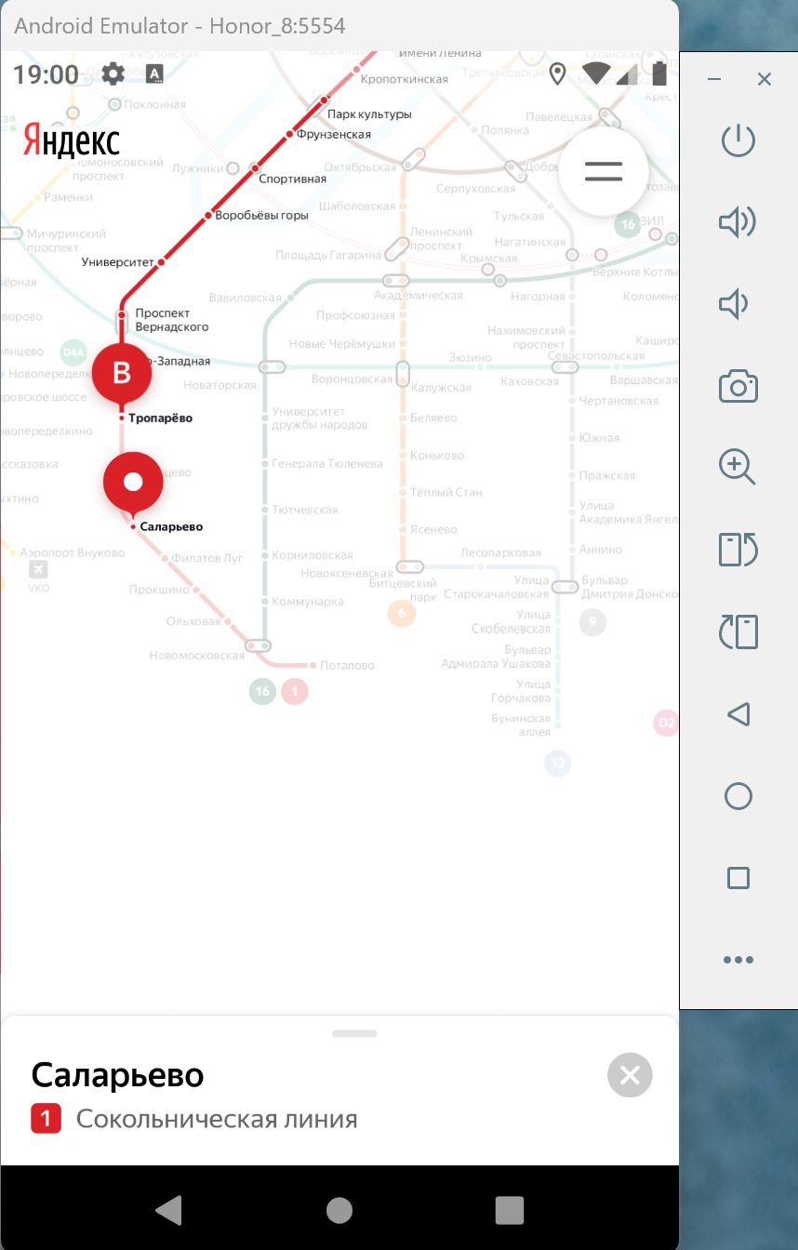
Ф9 | Не происходит автоматическое обновление интервала, если текущее время превышает время окончания маршрута. | Критический | Открыт | 1. Открыть приложение Яндекс Метро 2. В поле "Откуда" ввести станцию Нагорная 3. В поле "Куда" ввести станцию Улица Горчакова | 1. Найти в карточке "Изменение маргрута" время маршрута - 08:59 - 09:31 2. Перевести часы на устройстве на 09:36 | Временной интервал обновится | Врееменной интервал остался неизменным | Honor 8, ОС Android 9.0 Pie 1080×1920 Диагогаль 5,5 эмулятор Версия приложения 3.6
Ф10 | Карточка станции не переходит в свернутое состояние, сразу закрывается | Стандартный | Открыт | 1. Открыть приложение Яндекс Метро | 1. Выбрать станцию Кропоткинская, станция ранее не должна быть выбрана. 2. Откроется карточка станции. Попробовать свернуть ее. | Карточка станции сворачивается | Карточка станции закрывается | Honor 8, ОС Android 9.0 Pie 1080×1920 Диагогаль 5,5 эмулятор Версия приложения 3.6
Ф11 | Карточка станции сразу сворачивается при нажатии лопг-тапом | Стандартный | Открыт | 1. Открыть приложение Яндекс Метро 2. В настройках выбрать функцию "Выбирать станции касанием" | 1. Лонг-тапом нажать на станцию Саларьево | Открывается окно карточки станции с кнопками «Отсюда» и «Сюда» | Карточка станции открывается в свернутом положении | Honor 8, ОС Android 9.0 Pie 1080×1920 Диагогаль 5,5 эмулятор Версия приложения 3.6 | скриншот |  |  | видео: | Лонг_тап_баги.mp4
Ф12 | При смене ориентации с портретной на ландшафтную окно "Детали маршрута" сворачивается | Стандартный | Открыт | 1. Открыть приложение Яндекс Метро 2. В поле "Откуда" ввести станцию Нагорная 3. В поле "Куда" ввести станцию Улица Горчакова | 1. Открыть "Детали маршрута" 2. Перевернуть устройство в ландшафтную ориентацию 3. Перевернуть устройство обратно в портретную ориентацию | Детали маршрута отображаются в левой части экрана, окно сохранило своё положение | Окно "Детали маршрута" свернулось, информация не отображается | Honor 8, ОС Android 9.0 Pie 1080×1920 Диагогаль 5,5 эмулятор Версия приложения 3.6
Ф13 | При смене ориентации масштаб карты возврашается к начальному | Стандартный | Открыт | 1. Открыть приложение Яндекс Метро 2. В поле "Откуда" ввести станцию Нагорная 3. В поле "Куда" ввести станцию Улица Горчакова | 1. Перевернуть устройство в ландшафтную ориентацию | Масштаб, выбранный пользователем, сохранился | Масштаб вернулся к начальному | Honor 8, ОС Android 9.0 Pie 1080×1920 Диагогаль 5,5 эмулятор Версия приложения 3.6
Ф14 | При проверке переворота карточки станции из портретной в ландшафтную ориентацию и обратно происходит вылет из приложения. | Блокирующий | Открыт | 1. Открыть приложение Яндекс Метро | 1. Выбрать станцию Площадь Революции 2. Откроется карточка станции. 3. Открыть карточку полностью 4. Повернуть экран из портретной ориентации в ландшафтную 5. Повернуть экран обратно в портретную ориентацию | Карточка станции остается открытой при смене ориентации экрана | Приложение вылетает | Honor 8, ОС Android 9.0 Pie 1080×1920 Диагогаль 5,5 эмулятор Версия приложения 3.6 | видео: | Вылетает приложение при смене ориентации экрана.mp4 | логи | Вылетает приложение при смене ориентации экрана.txt

